1.1
 |  |  |  |  |  |  |  |  | ÍNDICE
1. Por ingresos por pensión (a 1 de enero 2024)

1.1. Pensiones por decil de ingresos mensuales por pensión según sexo y según indicadores. 2024

 | Valores máximos de los puntos de corte (euros) |  |  | Frecuencia acumulada del importe por pensión |  |  | Índice sobre la mediana (*) del importe de la pensión de mujeres y hombres |  |  | % pensiones |  |  | % importe total pensiones mensuales
 | Total | Mujeres | Hombres | Total | Mujeres | Hombres | Total | Mujeres | Hombres | Total | Mujeres | Hombres | Total | Mujeres | Hombres

Total
Decil
1 | 501.5 | 467.7 | 707.5 | 2.5 | 2.6 | 2.7 | 42.9 | 40.0 | 60.6 | 10 | 7.6 | 2.4 | 2.5 | 1.9 | 0.6
2 | 743.3 | 597.3 | 890.5 | 6.9 | 7.1 | 7.3 | 63.6 | 51.1 | 76.2 | 10 | 7.2 | 2.8 | 4.4 | 3.2 | 1.2
3 | 798.6 | 743.3 | 1,063.6 | 12.3 | 13.1 | 13.0 | 68.4 | 63.6 | 91.0 | 10 | 7.8 | 2.2 | 5.5 | 4.3 | 1.2
4 | 957.0 | 783.1 | 1,299.8 | 18.5 | 19.8 | 20.0 | 81.9 | 67.0 | 111.2 | 10 | 6.5 | 3.5 | 6.2 | 4.0 | 2.2
5 | 1,168.3 | 887.6 | 1,539.2 | 26.0 | 26.9 | 28.3 | 100.0 | 76.0 | 131.7 | 10 | 5.1 | 4.9 | 7.5 | 3.8 | 3.6
6 | 1,427.6 | 1,083.4 | 1,849.3 | 35.1 | 35.4 | 38.2 | 122.2 | 92.7 | 158.3 | 10 | 4.8 | 5.2 | 9.2 | 4.4 | 4.8
7 | 1,752.6 | 1,347.1 | 2,246.3 | 46.4 | 45.8 | 50.2 | 150.0 | 115.3 | 192.3 | 10 | 4.6 | 5.4 | 11.2 | 5.2 | 6.1
8 | 2,202.0 | 1,719.9 | 2,694.1 | 60.3 | 59.0 | 64.6 | 188.5 | 147.2 | 230.6 | 10 | 4.6 | 5.4 | 13.9 | 6.3 | 7.6
9 | 2,876.5 | 2,254.9 | 3,058.8 | 78.2 | 75.8 | 81.7 | 246.2 | 193.0 | 261.8 | 10 | 3.1 | 6.9 | 17.9 | 5.6 | 12.3
10 |  |  |  | 100.0 | 100.0 | 100.0 |  |  |  | 10 | 2.6 | 7.4 | 21.8 | 5.6 | 16.2
Total |  |  |  |  |  |  |  |  |  | 100 | 53.9 | 46.1 | 100.0 | 44.3 | 55.7

(*) El valor de la mediana son = 1168 Euros

Fuente: Elaboración propia a partir de los datos del Registro de Prestaciones Sociales Públicas (INSS).

 |  |  |  |  |  |  |  | ÍNDICE

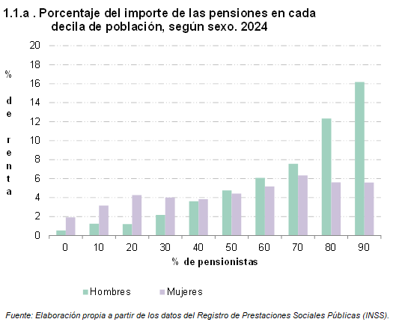
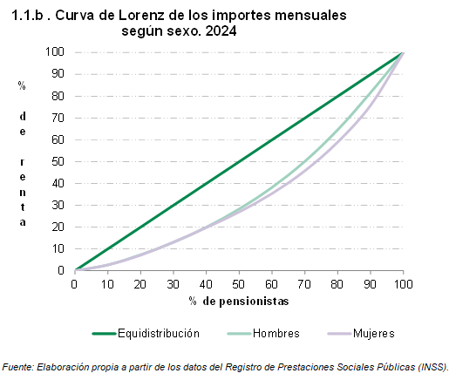

2.1
 |  |  |  |  |  |  |  |  | ÍNDICE
2. Por grupos de edad (a 1 de enero 2024)

2.1. Pensiones por grupos de edad según sexo y según importe medio mensual y sexo. 2024

 | Número de pensiones |  |  | % pensiones percibidas por mujeres | Importe medio de las pensiones (euros) |  |  | Diferencia del importe (euros) entre mujeres y hombres | % del importe de las pensiones percibido por mujeres
 | Total | Mujeres | Hombres |  | Total | Mujeres | Hombres

Total | 1,229,683 | 662,701 | 566,982 | 53.9 | 1,409.9 | 1,158.7 | 1,703.4 | -544.7 | 44.3
De 0 a 15 años | 5,691 | 2,826 | 2,865 | 49.7 | 401.7 | 395.7 | 407.6 | -11.9 | 48.9
De 16 a 29 años | 16,544 | 8,178 | 8,366 | 49.4 | 418.4 | 415.3 | 421.4 | -6.0 | 49.1
De 30 a 44 años | 12,302 | 5,782 | 6,520 | 47.0 | 963.0 | 950.8 | 973.7 | -22.9 | 46.4
De 45 a 64 años | 151,492 | 74,202 | 77,290 | 49.0 | 1,311.7 | 1,175.1 | 1,442.8 | -267.7 | 43.9
De 65 a 74 años | 466,244 | 232,395 | 233,849 | 49.8 | 1,636.7 | 1,400.4 | 1,871.5 | -471.1 | 42.6
De 75 a 84 años | 368,359 | 197,134 | 171,225 | 53.5 | 1,413.6 | 1,086.2 | 1,790.5 | -704.3 | 41.1
De 85 y más años | 209,051 | 142,184 | 66,867 | 68.0 | 1,100.9 | 922.3 | 1,480.8 | -558.5 | 57.0

Fuente: Elaboración propia a partir de los datos del Registro de Prestaciones Sociales Públicas (INSS).

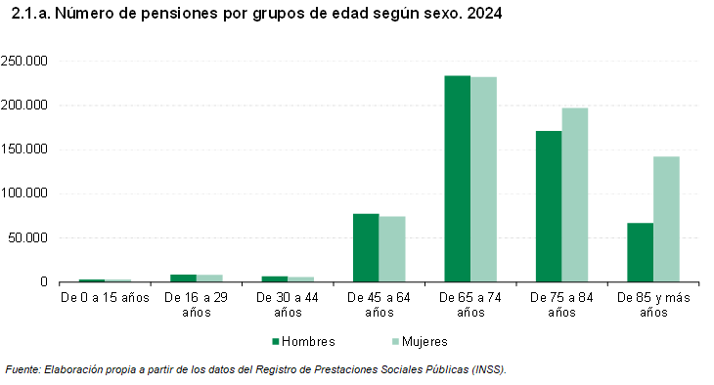

 |  |  |  |  |  |  | ÍNDICE

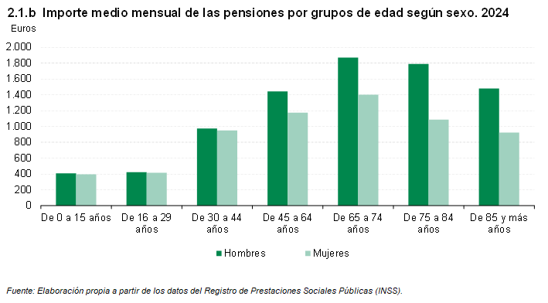

3.1
 |  |  |  |  |  |  |  |  | ÍNDICE
3. Por tipo de prestación (a 1 de enero 2024)

3.1. Pensiones por tipo de prestación según sexo y según importe medio mensual y sexo. 2024

 | Número de pensiones |  |  | % pensiones percibidas por mujeres | Importe medio de las pensiones (euros) |  |  | Diferencia del importe (euros) entre mujeres y hombres | % del importe de las pensiones percibido por mujeres
 | Total | Mujeres | Hombres |  | Total | Mujeres | Hombres

Total | 1,229,683 | 662,701 | 566,982 | 53.9 | 1,409.9 | 1,158.7 | 1,703.4 | -544.7 | 44.3
Jubilación | 765,366 | 328,487 | 436,879 | 42.9 | 1,635.1 | 1,316.3 | 1,874.8 | -558.4 | 34.6
Jubilación procedente de incapacidad | 68,284 | 30,111 | 38,173 | 44.1 | 1,314.0 | 1,104.9 | 1,479.0 | -374.1 | 37.1
Incapacidad permanente | 86,937 | 36,276 | 50,661 | 41.7 | 1,211.9 | 1,140.9 | 1,262.8 | -121.9 | 39.3
Viudedad | 270,733 | 248,525 | 22,208 | 91.8 | 984.3 | 1,007.5 | 724.4 | 283.1 | 94.0
Orfandad | 35,621 | 17,349 | 18,272 | 48.7 | 518.7 | 512.0 | 525.0 | -13.1 | 48.1
Favor familiares | 2,742 | 1,953 | 789 | 71.2 | 808.1 | 807.0 | 810.7 | -3.7 | 71.1

Fuente: Elaboración propia a partir de los datos del Registro de Prestaciones Sociales Públicas (INSS).

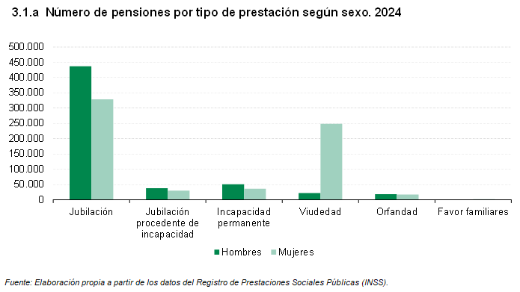

 |  |  |  |  |  | ÍNDICE

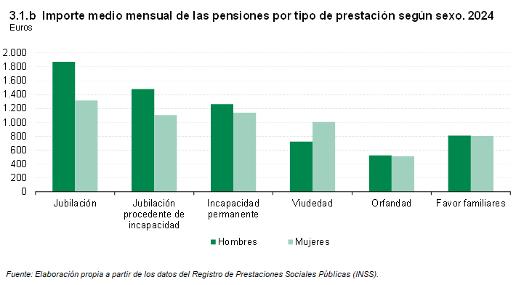

4.1
 |  |  |  |  |  |  |  |  | ÍNDICE
4. Por antigüedad en la pensión (a 1 de enero 2024)

4.1. Pensiones por antigüedad según sexo y según importe medio mensual y sexo. 2024

 | Número de pensiones |  |  | % pensiones percibidas por mujeres | Importe medio de las pensiones (euros) |  |  | Diferencia del importe (euros) entre mujeres y hombres | % del importe de las pensiones percibido por mujeres
 | Total | Mujeres | Hombres |  | Total | Mujeres | Hombres

Total | 1,229,683 | 662,701 | 566,982 | 53.9 | 1,409.9 | 1,158.7 | 1,703.4 | -544.7 | 44.3
0 a 4 años | 327,063 | 182,882 | 144,181 | 55.9 | 1,476.7 | 1,297.3 | 1,704.2 | -406.9 | 49.1
5 a 9 años | 274,789 | 145,785 | 129,004 | 53.1 | 1,540.5 | 1,309.0 | 1,802.2 | -493.2 | 45.1
10 a 14 años | 232,279 | 113,636 | 118,643 | 48.9 | 1,499.0 | 1,174.3 | 1,810.0 | -635.7 | 38.3
15 a 19 años | 160,476 | 85,618 | 74,858 | 53.4 | 1,318.1 | 979.0 | 1,705.8 | -726.8 | 39.6
20 a 24 años | 102,640 | 55,912 | 46,728 | 54.5 | 1,216.8 | 933.6 | 1,555.7 | -622.1 | 41.8
25 o más años | 132,058 | 78,750 | 53,308 | 59.6 | 1,080.5 | 892.7 | 1,357.9 | -465.2 | 49.3
No consta antigüedad | 378 | 118 | 260 | 31.2 | 356.0 | 493.9 | 293.4 | 200.5 | 43.3

Fuente: Elaboración propia a partir de los datos del Registro de Prestaciones Sociales Públicas (INSS).

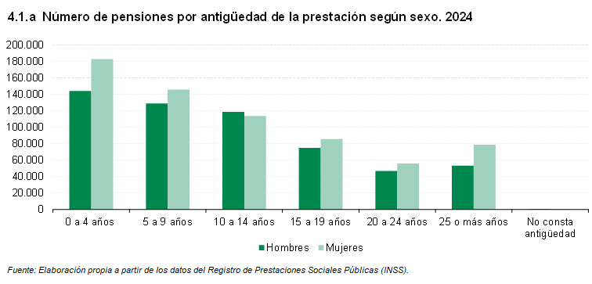

 |  |  |  |  |  |  |  | ÍNDICE

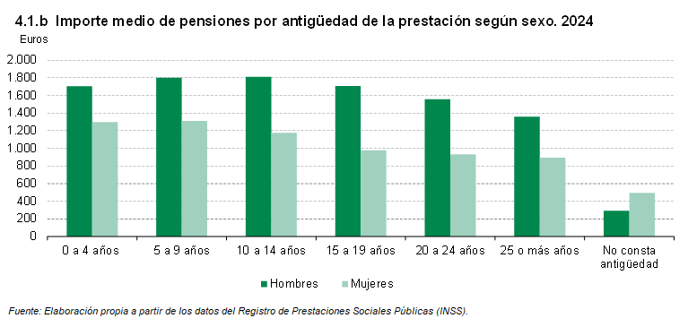

5.1
 |  |  |  |  |  |  |  |  | ÍNDICE
5. Por régimen de procedencia de la pensión (a 1 de enero 2024)

5.1. Pensiones por régimen de procedencia de la pensión(*) según sexo y según importe medio mensual de las pensiones y sexo. 2024

 | Número de pensiones |  |  | % pensiones percibidas por mujeres | Importe medio de las pensiones (euros) |  |  | Diferencia del importe (euros) entre mujeres y hombres | % del importe de las pensiones percibido por mujeres
 | Total | Mujeres | Hombres |  | Total | Mujeres | Hombres

Total | 1,229,683 | 662,701 | 566,982 | 53.9 | 1,409.9 | 1,158.7 | 1,703.4 | -544.7 | 44.3
Régimen General | 1,039,636 | 569,708 | 469,928 | 54.8 | 1,497.6 | 1,220.7 | 1,833.2 | -612.5 | 44.7
Trabajadores por cuenta propia o autónomos | 167,788 | 81,979 | 85,809 | 48.9 | 894.7 | 748.5 | 1,034.5 | -286.0 | 40.9
Minería del carbón | 463 | 258 | 205 | 55.7 | 1,662.7 | 1,181.3 | 2,268.6 | -1,087.3 | 39.6
Trabajadores del mar | 1,178 | 622 | 556 | 52.8 | 1,763.5 | 1,348.6 | 2,227.7 | -879.1 | 40.4
Otros | 20,618 | 10,134 | 10,484 | 0.0 | 1,153.4 | 980.0 | 1,321.0 | -341.0 | 41.8

(*) A partir del 1 de enero de 2012, los trabajadores por cuenta ajena del Régimen Especial Agrario pasan a integrarse en el Régimen General, como un Sistema Especial para Trabajadores por Cuenta Ajena Agrarios, de acuerdo a lo establecido en la Ley 28/2011 de 22 de septiembre. Desde enero de 2008, los trabajadores por cuenta propia del Régimen Especial Agrario se encuentran integrados en el Régimen Especial de Trabajadores Autónomos (Ley 18/2007 de 4 de julio). A partir del 1 de enero de 2012, los trabajadores del Régimen Especial de Empleados de Hogar pasan a integrarse en el Régimen General, como un Sistema Especial de Empleados de Hogar, de acuerdo a lo establecido en la Ley 27/2011, de 1 de agosto, sobre actualización, adecuación y modernización del sistema de Seguridad Social (Disp. Adicional 39).

Fuente: Elaboración propia a partir de los datos del Registro de Prestaciones Sociales Públicas (INSS).

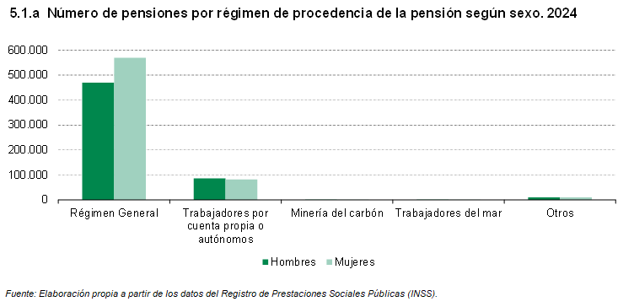

 |  |  |  |  |  |  | ÍNDICE

